ケース１
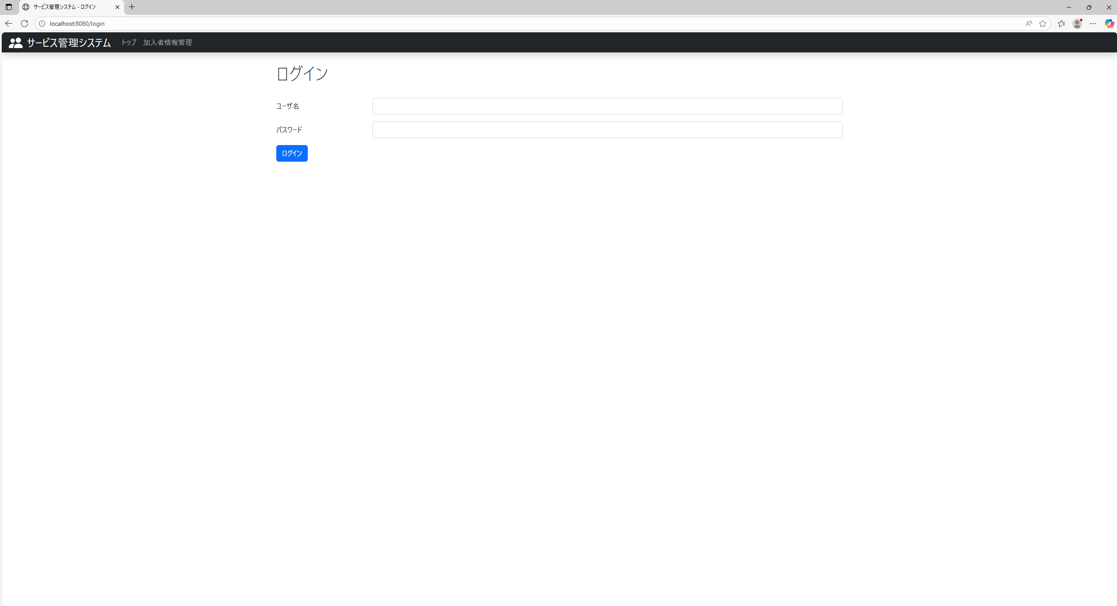
テスト内容：ログインしていない状態で、ログイン画面の右上を確認する。
確認内容：ログアウトリンクが表示されていないこと。

ケース２
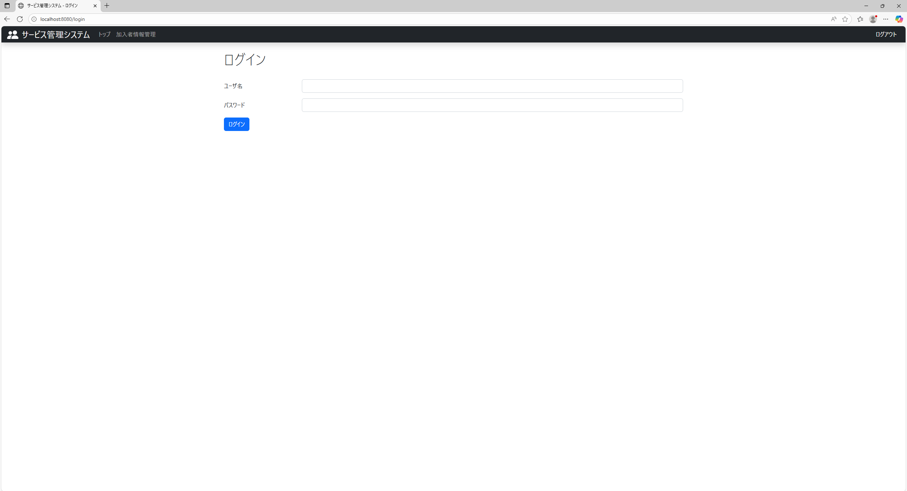
テスト内容：ログインした状態で、ログイン画面の右上を確認する。
確認内容：ログアウトリンクが表示されていること。

ケース３
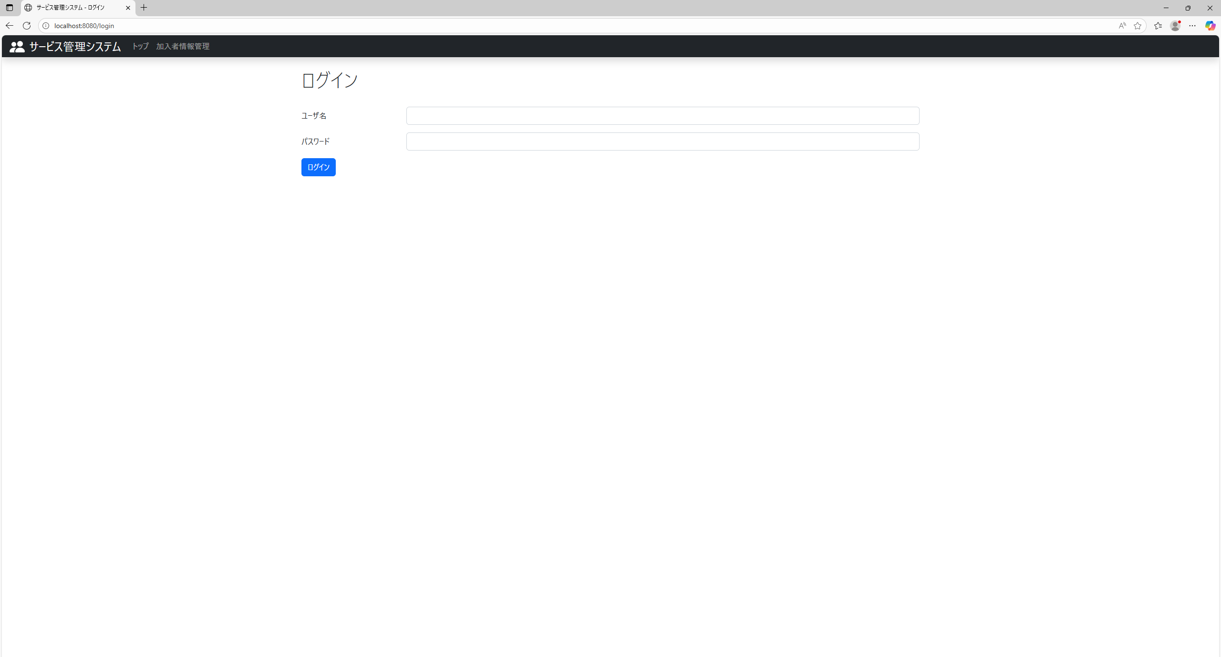
テスト内容：ログインした状態で、ログイン画面の右上にあるログアウトリンクを押下する。
確認内容：ログイン画面に遷移すること。

ケース４
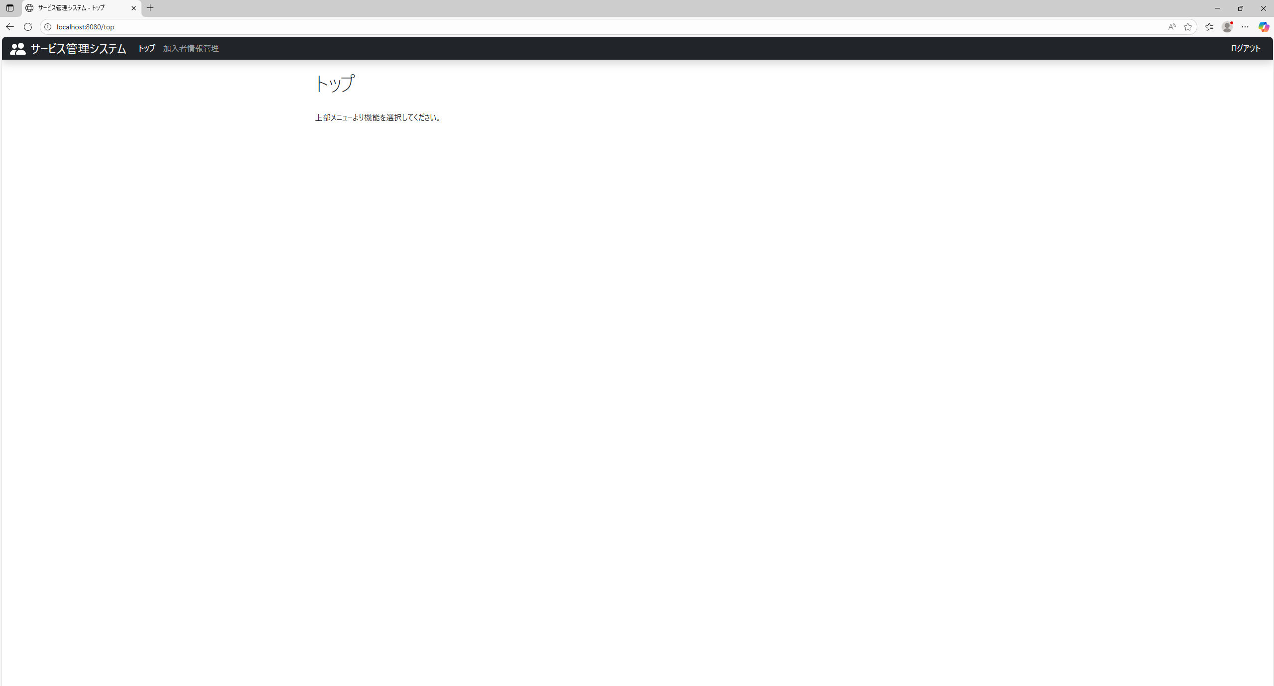
テスト内容：ログインした状態で、トップ画面の右上を確認する。
確認内容：ログアウトリンクが表示されていること。

ケース６
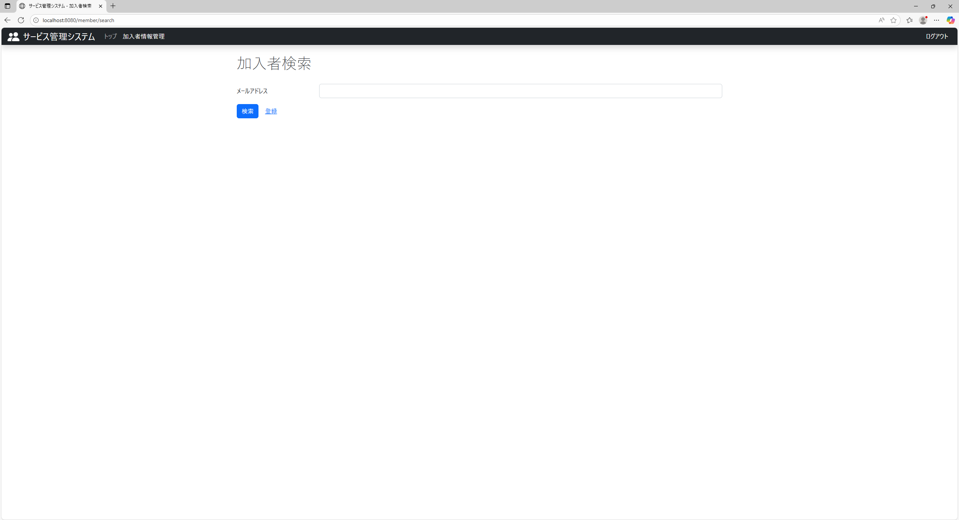
テスト内容：ログインした状態で、加入者情報管理画面の右上を確認する。
確認内容：ログアウトリンクが表示されていること。

